Лист2
ОПРОСНЫЙ ЛИСТ для заказа МОДУЛЯ УПРАВЛЕНИЯ (ДЖОЙСТИКА) |  |  |  |  | ДАТА ЗАКАЗА: |  |  |  | О Ф О Р М Л Е Н И Е З А К А З А (Заполняет Покупатель)

образец заполнения см. на www.raduk.su |  |  |  |  |  |  |  |  | ЗАКАЗ ОТПРАВИТЬ ПО E-mail: raduk@raduk.su

Наименование организации Покупателя | Город | Контактное лицо |  |  |  |  |  |  | Н Е Н У Ж Н О Е З А Ч Е Р К Н У Т Ь

 | Область | Телефон, электронный адрес |  |  |  |  |  |  | СЕРЫЙ ФОН ДЛЯ СВЕДЕНИЯ - НЕ РЕДАКТИРУЕТСЯ

Модуль управления является комплектующим изделием пультов, |  |  |  |  |  |  |  |  | ЗАКАЗЫВАЕМЫЙ МОДУЛЬ |  |  |  |  |  |  |  |  | МУ1-ХХХ-У3 |  |  |  |  |  | СМУ1-ХХХ-У3
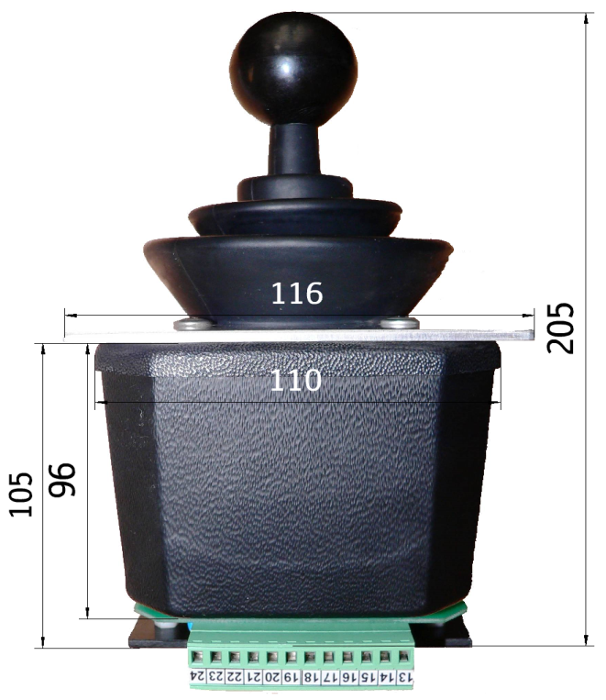
предназначенных для управления электрическими машинами и механизмами. |  |  |  |  |  |  |  |  | № диаграммы переключений 16-?

Модуль управления изготавливается в климатическом исполнении У3 |  |  |  |  |  |  |  |  | НАПРЯЖЕНИЕ ПИТАНИЯ |  |  |  |  |  |  |  |  | 12В DC |  |  | 24B DC |  |  | 12В DC

по ГОСТ 15150-69 и предназначен для эксплуатации при температуре |  |  |  |  |  |  |  |  | ПАРАМЕТРЫ ВЫХОДНЫХ ЦЕПЕЙ |  |  |  |  |  |  |  |  | 24 - 60В АС и DC |  |  |  |  |  | 12В ÷ 220В АС

от минус 40˚С до плюс 40˚С. |  |  |  |  |  |  |  |  |  |  |  |  |  |  |  |  |  | 0,001 ÷ 0,08A |  |  |  |  |  | 0,01 ÷ 1,3А

Для управления механизмами грузоподъемных кранов применяются модули |  |  |  |  |  |  |  |  | "0" К О Н Т Р О Л Ь |  |  |  |  |  |  |  |  | О Б Щ И Й |  |  |  |  |  | О Б Щ И Й

с количеством осязаемых-фиксируемых положений 4-0-4 при переключении |  |  |  |  |  |  |  |  |  |  |  |  |  |  |  |  |  | 12 ÷ 220В АС |  |  |  |  |  | 12 ÷ 220В АС

в каждом направлении, с механизмами самовозврата в нулевое положение. |  |  |  |  |  |  |  |  |  |  |  |  |  |  |  |  |  | 42 ÷ 380В АС

Модуль с круговым направлением переключений может использоваться |  |  |  |  |  |  |  |  |  |  |  |  |  |  |  |  |  | 24 ÷ 60В DC |  |  |  |  |  | 42 ÷ 380В АС

для управления двумя механизмами, напрмер механизмом передвижения |  |  |  |  |  |  |  |  |  |  |  |  |  |  |  |  |  | Р А З Д Е Л Ь Н Ы Й |  |  |  |  |  | Р А З Д Е Л Ь Н Ы Й

крана при переключении (влево- вправо) и механизмом передвижения

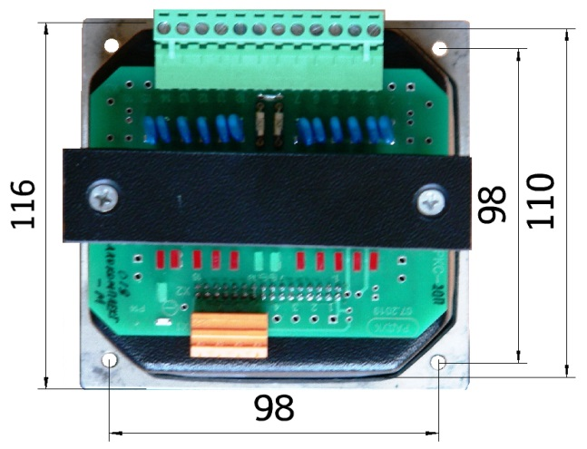
грузовой тележки при переключении (вперед - назад). При переключении |  |  |  |  |  | Вид снизу
 |  |  |  |  |  |  |  | Заполнить диаграмму замыкания контактов модуля
по диагонали возможно одновременное управления механизмами.

Конструктивно модули являются бесконтактными переключателями с

простейшей электронной схемой, позволяющей преобразовать механическое
 |  |  |  |  |  |  |  | 4 |  | 3 | 2 | 1 | 0 | 1 | 2 | 3 | 4 |  | 4 | 3 | 2 | 1 | 0 |  | 1 | 2 | 3 | 4
перемещение в электроический сигнал. В них отсутствуют трущиеся,

соприкаасаемые контакты, подвержанные деформациям, искрению,

окислению, поломкам.

Конструктивно модули изготавливаются двух исполнений:

Модуль управления МУ1-ХХХ-У3,
 |  |  | № диаграммы
с высотой нижней части 96мм, с выходными электрическими параметрами:
 |  |  | переключения
номинальное напряжение переменного или постоянного тока 24 ÷ 60В; |  |  |  |  |  |  |  | ОБРАЗЕЦ заполнения диаграммы замыкания контактов модуля
 |  |  | 16-1 | 16-2 | 16-3 |  | 16-4
ток нагрузки - 0,001 ÷ 0,08А |  |  |  |  |  |  |  | М О С Т |  |  |  |  |  |  |  |  |  |  | Т Е Л Е Ж К А

 |  |  |  |  |  |  |  | В Л Е В О |  |  |  |  |  | В П Р А В О |  |  |  |  | Н А З А Д |  |  |  |  |  | В П Е Р Е Д
Силовой модуль управления СМУ1-ХХХ-У3
 |  |  |  |  |  |  |  | 4 |  | 3 | 2 | 1 | 0 | 1 | 2 | 3 | 4 |  | 4 | 3 | 2 | 1 | 0 |  | 1 | 2 | 3 | 4
с платой силовой коммутации ПСК, установленной в нижней части модуля,
 |  |  |  |  |  |  |  |  |  |  |  |  | Х |  |  |  |  |  |  |  |  |  | Х
с высотой нижней части 105мм, с выходными электрическими параметрами: |  |  | 16-3 - управление двумя
 |  |  |  |  |  |  |  | Х |  | Х | Х | Х |  |  |  |  |  |  | Х | Х | Х | Х
номинальное напряжение переменного тока 12 ÷ 220В; |  |  | механизмами совместно
 |  |  |  |  |  |  |  |  |  |  |  |  |  | Х | Х | Х | Х |  |  |  |  |  |  |  | Х | Х | Х | Х
ток нагрузки - 0,01 ÷ 1,3А |  |  | 16-4 - управление двумя
 |  |  |  |  |  |  |  | Х |  | Х | Х |  |  |  | Х | Х | Х |  | Х | Х | Х |  |  |  |  | Х | Х | Х
 |  |  | механизмами раздельно
 |  |  |  |  |  |  |  | Х |  | Х |  |  |  |  |  | Х | Х |  | Х | Х |  |  |  |  |  |  | Х | Х

